キャラ
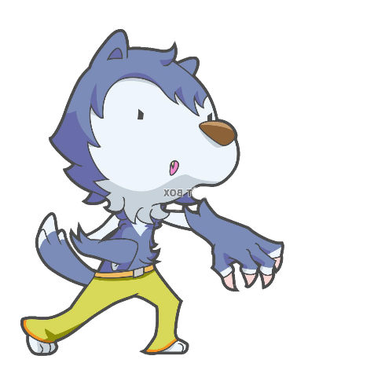
狼 | ※なかったら四足歩行

・二足歩行で歩き鋭い爪で攻撃する |  | ※爪でひっかくイメージの攻撃
・素早さを武器に相手の攻撃を避ける |  | ※移動は人間と同じ
・レベルが上がるとHP、攻撃、素早さ、防御力が上がり、攻撃範囲広くなり、大きさが大きくなる
・特殊攻撃はレベル1、レベル5、レベル10、レベル10０で使えるようになる
・レベル５で素早さが上がるスキルが使え,レベル10で攻撃範囲が広がるスキルが使えるようになる
・レベル100では鬼狩りモードで相手に近づくと強力


ライオン

・四足歩行で鋭い牙で相手に思い一撃を与える |  |  | ※噛むイメージの攻撃
・攻撃の高さが武器で敵を倒す |  |  | ※移動は四足歩行
・素早くないので攻撃が当たりやすい
・レベルが上がるとHP、攻撃、素早さ、防御力が上がり、攻撃範囲広くなり、大きさが大きくなる
・特殊攻撃はレベル1、レベル5、レベル10、レベル10０で使えるようになる
・レベル５で攻撃力が上がるスキルが使え,レベル10で範囲攻撃のスキルが使えるようになる |  |  |  |  | ※範囲攻撃は一回転しながら攻撃のイメージ
・レベル100では野獣の本性で発動すると攻撃があがりジャンプで範囲攻撃ができる

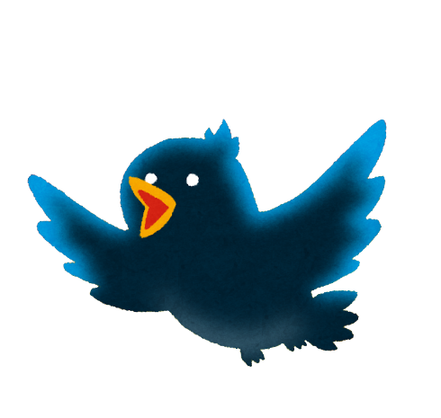
鳥

・空を飛んでいるが攻撃がとても低い |  | ※つつく攻撃のイメージ
・遠距離攻撃を武器とし敵を倒す |  | ※移動は飛んでいる
・レベル上げが大変
・敵の攻撃は当たりにくい
・レベルが上がるとHP、攻撃、素早さ、防御力が上がり、攻撃範囲広くなり、大きさが大きくなる
・特殊攻撃はレベル1、レベル5、レベル10、レベル10０で使えるようになる
・レベル５で範囲攻撃のスキルが使え,レベル10で空を飛ぶスキルが使えるようになる |  |  |  | ※範囲攻撃は風のエフェクトで攻撃し空を飛ぶは高く飛べるようになる
・レベル100では怒りモードで発動すると攻撃があがりSAが増えるが素早さが下がる

